25.12.07镀铝锌库存
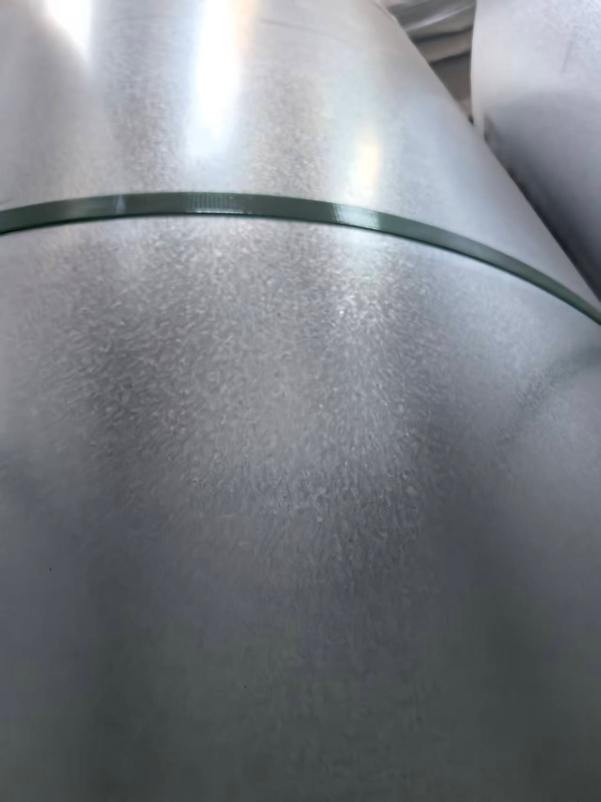
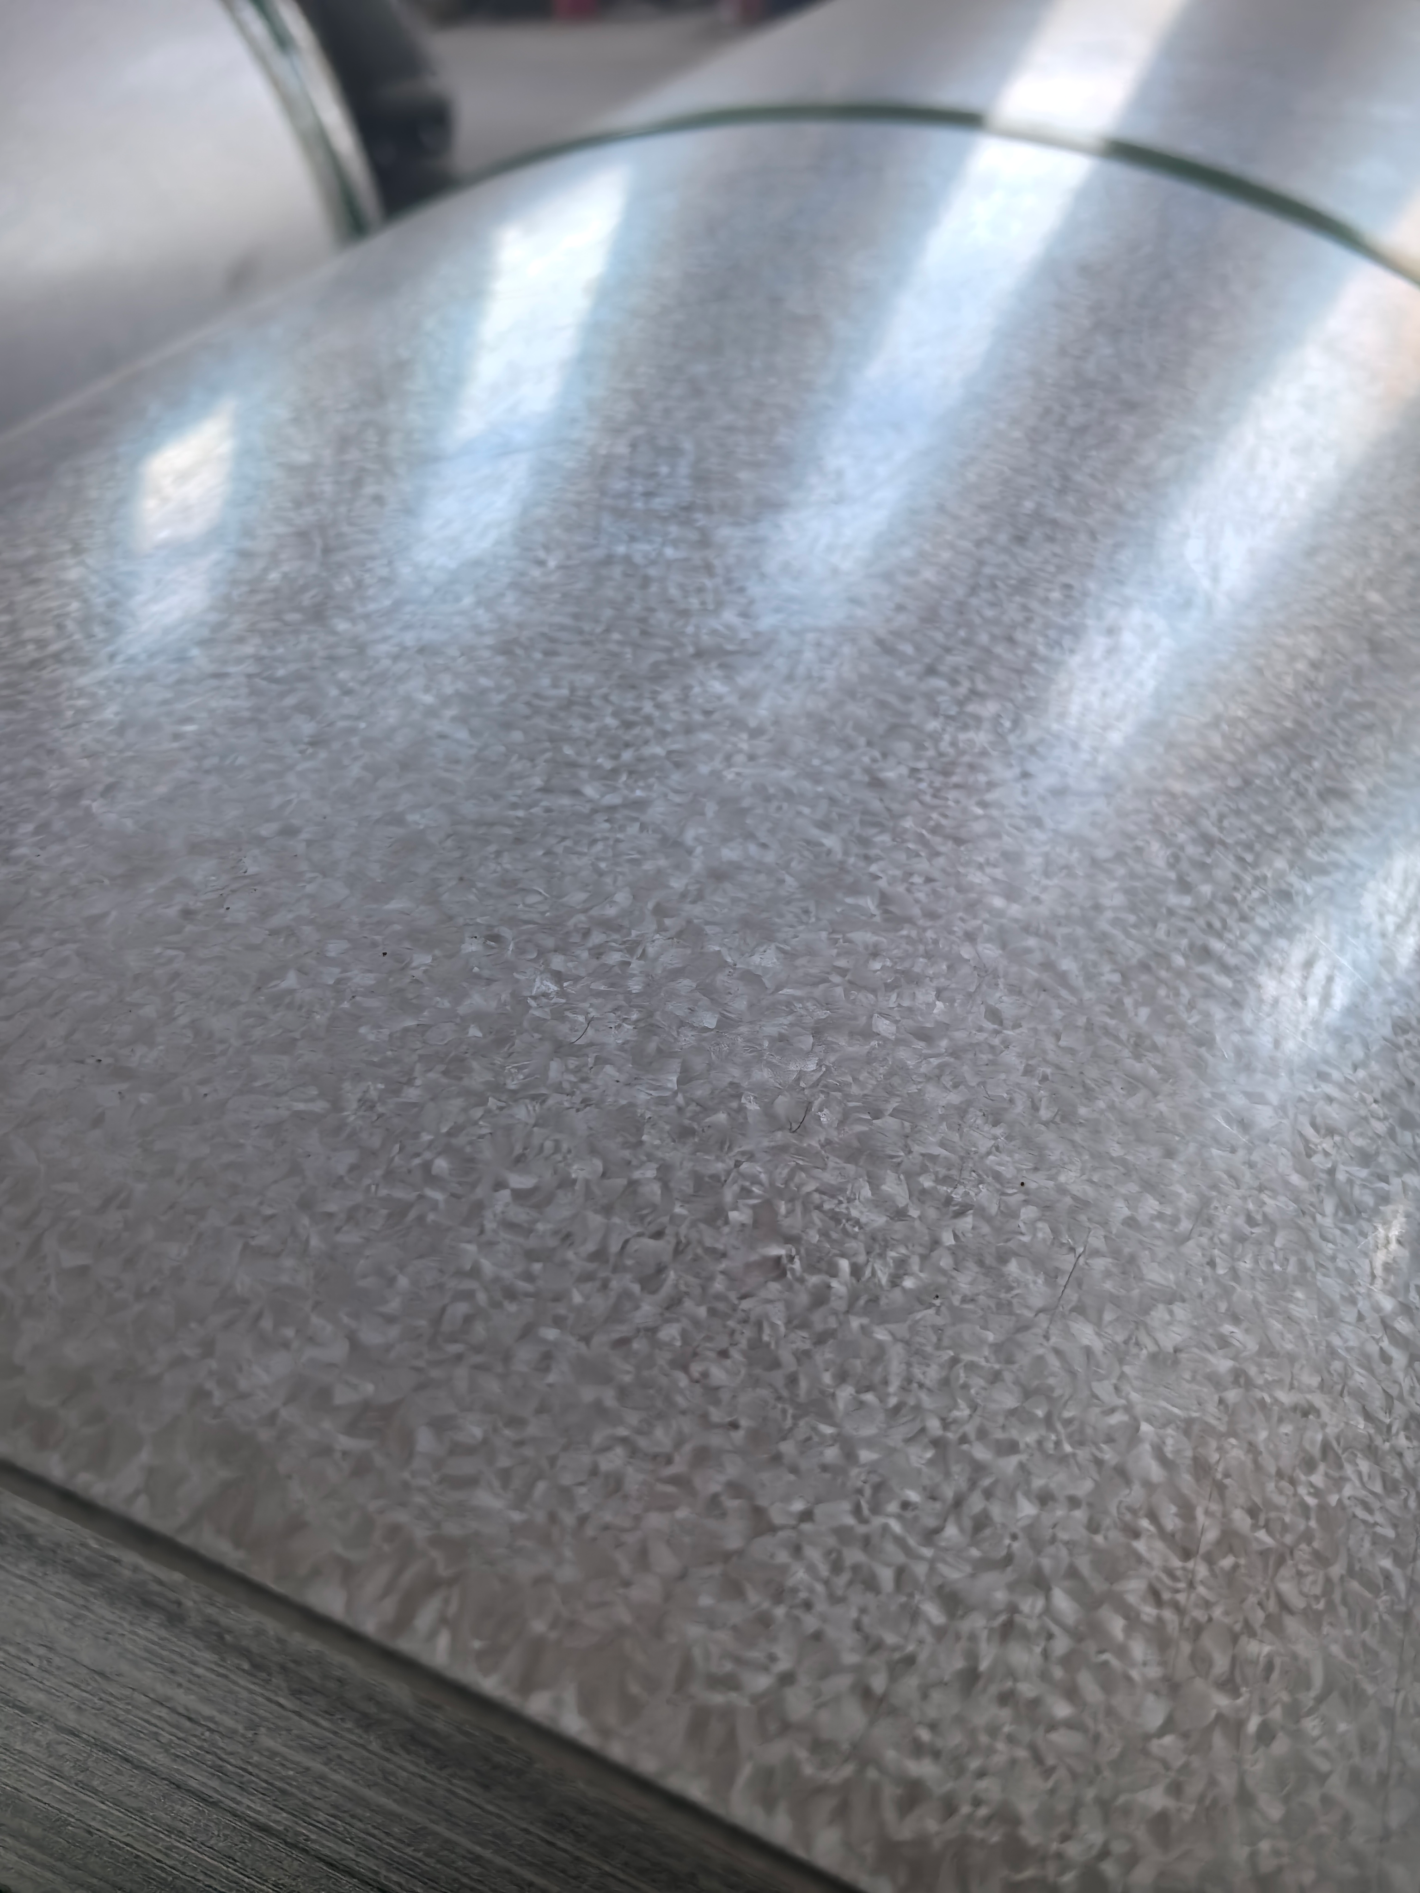
SIZE | WEIGHT | LENGTH | NOTE
0.13*1.2 | 3.334 | 1741 | heshe
0.14*1.2 | 2.938 | 2262 | heshe
0.16*1.2 | 3.798 | 2568 | heshe
0.4*900 | 2.667 | 965 | GL green AFP
0.43*1.2 | 3.652 | 890 | GL
0.46*1250 | 2.767 | 619 | GL
0.46*1250 | 3.673 | 824 | GL
0.47*1250 | 2.498 | 560 | GL
0.48*1250 | 8.536 | 1792 | GL AFP
0.5*1070 | 3.51 | 852 | GL
0.51*1 | 3.3 | 804 | GL
0.51*1 | 2.438 | 603 | GL
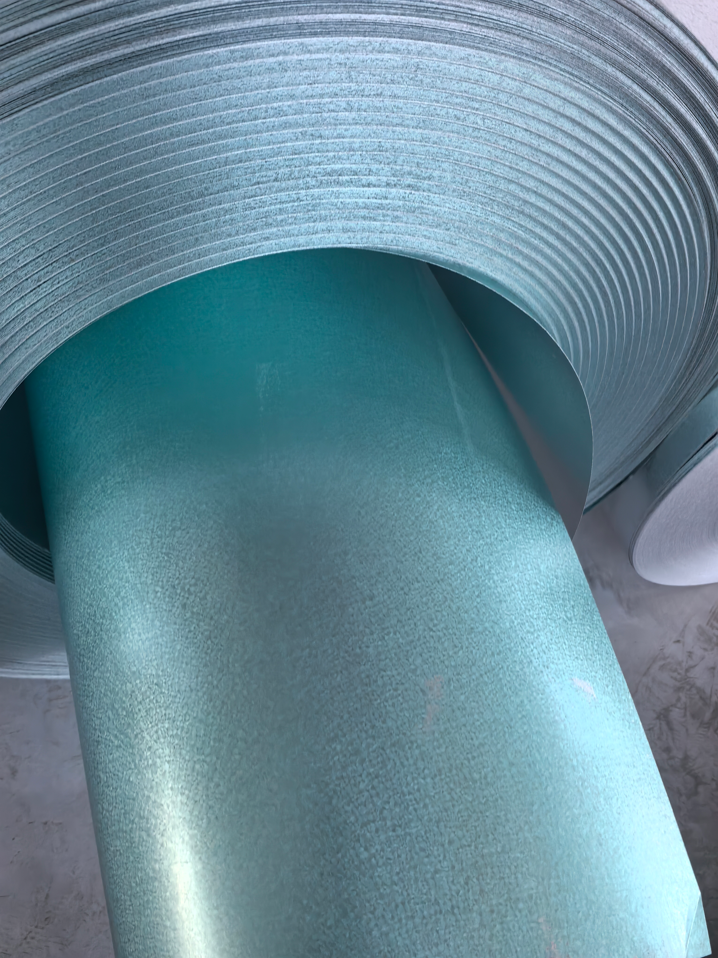
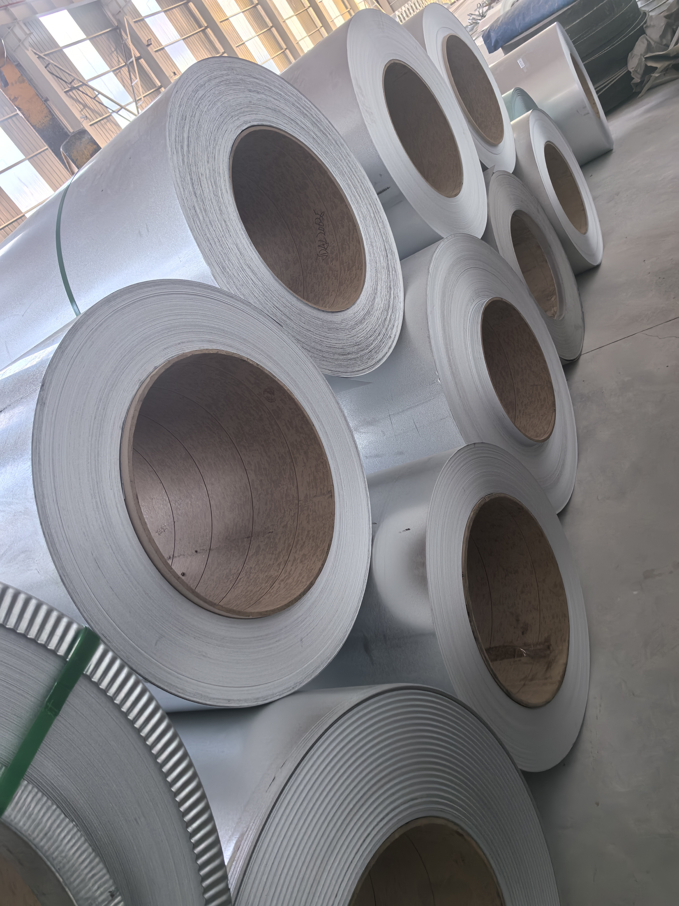
0.51*1 | 4.648 | 1134 | GL
0.51*1220 | 4.724 | 956 | GL
0.6*1 | 3.211 | 687 | GL
0.6*1 | 2.513 | 540 | GL
 | 58.207

